FIBER KANOPI
 | Satış Departmanı
 | Ürün & ARGE Departmanı
 | Satın Alma Departmanı

OLUŞTURULAN TARİH |  | 2026-04-03
TEKLİF VERİLECEK TARİH |  | 2026-04-09
TEKLİF TÜRÜ |  | Teklif
PROJE |  | SVC |  |  |  |  |  |  |  | 52.13
ÜLKE |  | Yurtiçi |  |  |  |  |  |  | Dolar | Euro
ÜSTYAPI |  | 4X4- FIBER KANOPILI ARAMA KURTARMA ARACI |  |  |  |  |  |  | 44.42 | 51.53
KURUM / FİRMA |  | Otokoç
RENK
ADET |  | 15

Kategori | Parça / Ürün Adı | Parça Açıklaması | Marka | Görsel | Ürün Departmanı Notu | Ölçü / Ebat | Birim | Satın Alma Notu | Termin | Birim Fiyat | Toplam Fiyat
Cam Filmi | Cam Filmi | Ön kabine 2 numaralı film uygulanacaktır. |  |  |  | 1 | adet |  |  | ₺2,000.00 | ₺2,000.00
Elektrik Tesisatı |  | Spiral boru içinden geçecektir |  |  |  | 1 | adet | PROJEDE ELEKTRİK TESİSATI GEREKTİRCEK BİR ÇALIŞMA GÖRÜNMÜYOR |  | ₺4,000.00 | ₺4,000.00
Takviye Kablosu | Akü takviye kablosu | 1200 Amper 5 mt uzunluğunda 25mm² kalınlığında bakır kablo |  |  |  | 2 | adet |  |  | ₺875.00 | ₺1,750.00
Yazı Şerit Sticker |  | ASTM DE 495607 Tip 5 Şartnameden görselleri alabilirsiniz. | 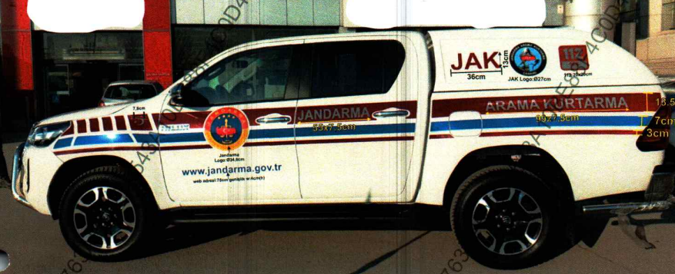 |  |  | 1 | set |  |  | ₺19,000.00 | ₺19,000.00
Kamera | Dikiz aynası kamerası | 1080P 30FPs SD karta kayıt yapan 64 GB SD kart |  |  |  | 1 | adet |  |  | ₺2,230.00 | ₺2,230.00
Çeki Vinci | Çeki Vinci | 5000 KG 25 Metre Halat 8,5 mm kalınlık (Kaynak değil montajlı : 8mm ST 52 Sac) Joystick kumandalı EMC Raporu istenmektedir |  |  |  | 1 | adet | Avc |  | ₺7,500.00 | ₺7,500.00
Çeki Vinci Tabla (Braket) | Braket |  |  |  |  | 1 | Adet | PWD30 - Winch Bracket (8mm Vinci monte etmek için kullanılacak tabla) Avc | 10 Gün | ₺4,000.00 | ₺4,000.00
Çeki Vinci Montaj | Montaj |  |  |  |  | 1 | set | Avc |  | ₺4,500.00 | ₺4,500.00
Arka Kanopi | CTP-Yanları camsız | Yanları Camsız 3.Stop Lambalı Metal Malzemeler 304 Kalite |  |  |  | 1 | adet | metal kabin |  | ₺52,000.00 | ₺52,000.00
Arka Kanopi Montaj | Montaj |  |  |  |  | 1 | set |  |  | ₺15,000.00 | ₺15,000.00
Ön Koruma Barı | Ön Koruma Barı | 304 KalitePaslanmaz Çelik 76 mm yanlar 50mm orta boru |  |  |  | 1 | adet | bir önceki alınan fiyata istinaden güncellendi |  | ₺6,000.00 | ₺6,000.00
Arka Projektor | Arka Projektor | 1000 Lümen E Belgeli |  |  |  | 2 | adet | hella marka-teklif 1 hafta geçerli |  | ₺2,000.00 | ₺4,000.00
Çeki Demiri Topuz |  | 7 pinli e belgeli |  |  |  | 1 | adet | Agus |  | ₺9,750.00 | ₺9,750.00
Tesisat |  | Çeki Demiri Elektrik tesisatı |  |  |  | 1 | adet | Agus |  | ₺7,800.00 | ₺7,800.00
Çeki Demiri Montaj |  | Montaj |  |  |  | 1 | set | Agus |  | ₺5,000.00 | ₺5,000.00
Kasa Havuzu |  | Kasa Havuzu |  |  |  | 1 | adet |  |  | ₺6,500.00 | ₺6,500.00
Telsiz Anten Hazırlığı |  | RG58AU (Şartnameden detayları alabilirsiniz) | Armas |  |  | 1 | adet | Şartnameye göre telsiz ahzırlığı ve siren vs her şey dahildir |  | ₺49,650.00 | ₺49,650.00
Armas Montaj |  |  | Armas |  |  | 1 | adet | 50$ + Kdv Araç başı montaj ücreti bulunuyor |  | ₺2,234.00 | ₺2,234.00

 |  |  |  |  |  |  |  |  |  | TL | ₺202,914.00
 |  |  |  |  |  |  |  |  |  | Euro | € 3,892.46

MÜŞTERİ ÖZEL NOTU

SATIN ALMA ÖZEL NOTU | SATIN ALMA DEPARTMANI TARAFINDAN DOLDURULACAK

